en-th
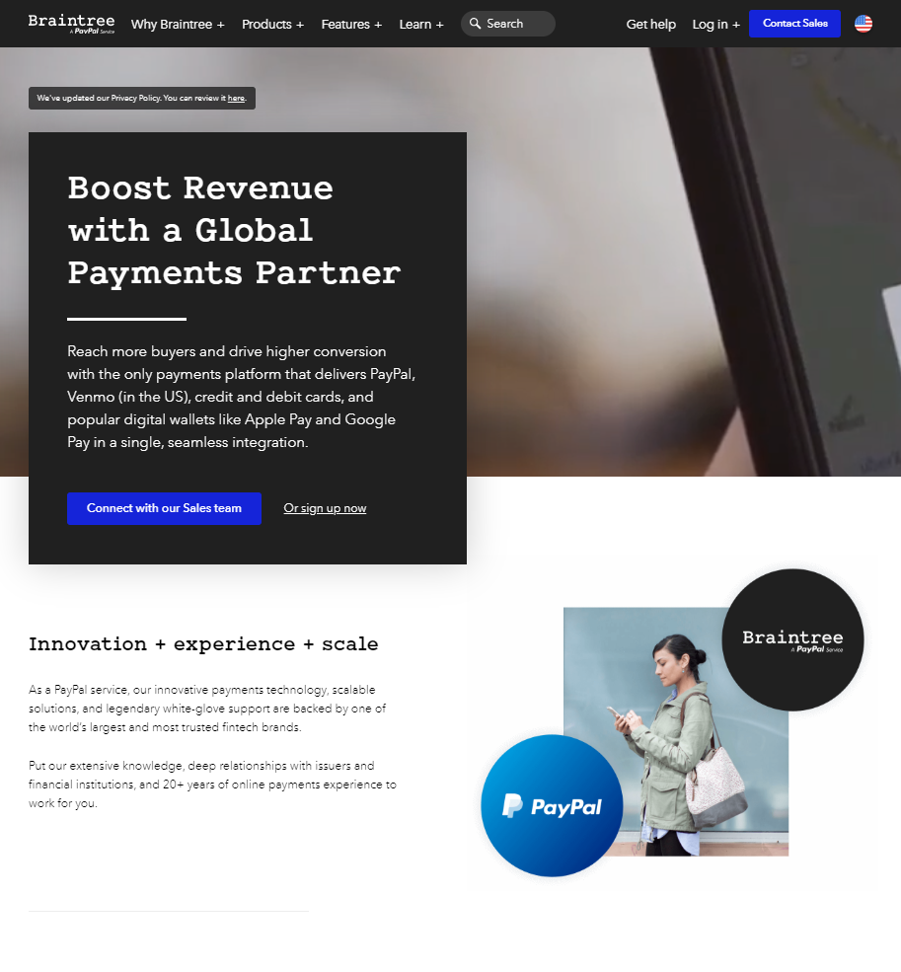

Braintree does not have a Thai version. This is my take on it for the en-th locale.

<h1 class="heading--display layout--mbs"> | <h1 class="heading--display layout--mbs">
Boost Revenue with a Global Payments Partner | กระตุ้นรายได้ ด้วยการผนึกพันธมิตรกับระบบชำระเงินระดับโลก
</h1> | </h1>
<p class="text--large layout--mbm"> | <p class="text--large layout--mbm">
Reach more buyers and drive higher conversion with&nbsp;the only payments platform that delivers PayPal, Venmo (in the US), credit and debit cards, and popular digital wallets like Apple Pay and Google Pay&nbsp;in a single, seamless integration. | เข้าถึงผู้ซื้อกว้างขึ้น และกระตุ้นยอดขายเพิ่มขึ้น ด้วยระบบการชำระเงินหนึ่งเดียวที่ใช้ได้ทั้ง PayPal, Venmo (ของสหรัฐอเมริกา), บัตรเครดิตและเดบิต ตลอดจนกระเป๋าเงินดิจิตอลยอดนิยม เช่น Apple Pay และ Google Pay พร้อมรวมระบบแนบเนียนไร้รอยต่อ
</p> | </p>
<h2 class="heading--section layout--mbs"> | <h2 class="heading--section layout--mbs">
Innovation + experience + scale | นวัตกรรม + ประสบการณ์ + การรองรับการเติบโต
</h2> | </h2>
<p class="layout--mbs"> | <p class="layout--mbs">
As a PayPal service, our innovative payments technology, scalable solutions, and legendary white-glove support are backed by one of the world’s largest and most trusted fintech brands. | ในฐานะบริการหนึ่งของ PayPal ไม่ว่าจะเป็นนวัตกรรมเทคโนโลยีการชำระเงิน โซลูชันรองรับการขยายตัวธุรกิจ ตลอดจนประสบการณ์บริการระดับมืออาชีพที่ยาวนาน ล้วนรับการสนับสนุนจากเทคโนโลยีการเงินที่ใหญ่ที่สุดและน่าเชื่อถือที่สุดในโลก
</p> | </p>
<p class="layout--mbm"> | <p class="layout--mbm">
Put our extensive knowledge, deep relationships with issuers and financial institutions, and 20+ years of online payments experience to work for you. | บริการที่เรามอบแด่คุณ พัฒนาจากความรู้อันกว้างขวาง ความสัมพันธ์ลึกซึ้งกับองค์กรรัฐและสถาบันการเงิน ตลอดจนประสบการณ์การชำระเงินออนไลน์กว่า 20 ปี
</p> | </p>
<h2 class="heading--section layout--mbs"> | <h2 class="heading--section layout--mbs">
Drive higher<br> conversion | อัดฉีด<br>ยอดขาย
</h2> | </h2>
<p class="layout--mbm"> | <p class="layout--mbm">
Help increase sales and loyalty with a modernized, optimized payments experience. | ช่วยเพิ่มยอดขายและความภักดีด้วยประสบการณ์การชำระเงินที่ทันสมัยและทรงประสิทธิภาพ
</p> | </p>
<h2 class="heading--section layout--mbs"> | <h2 class="heading--section layout--mbs">
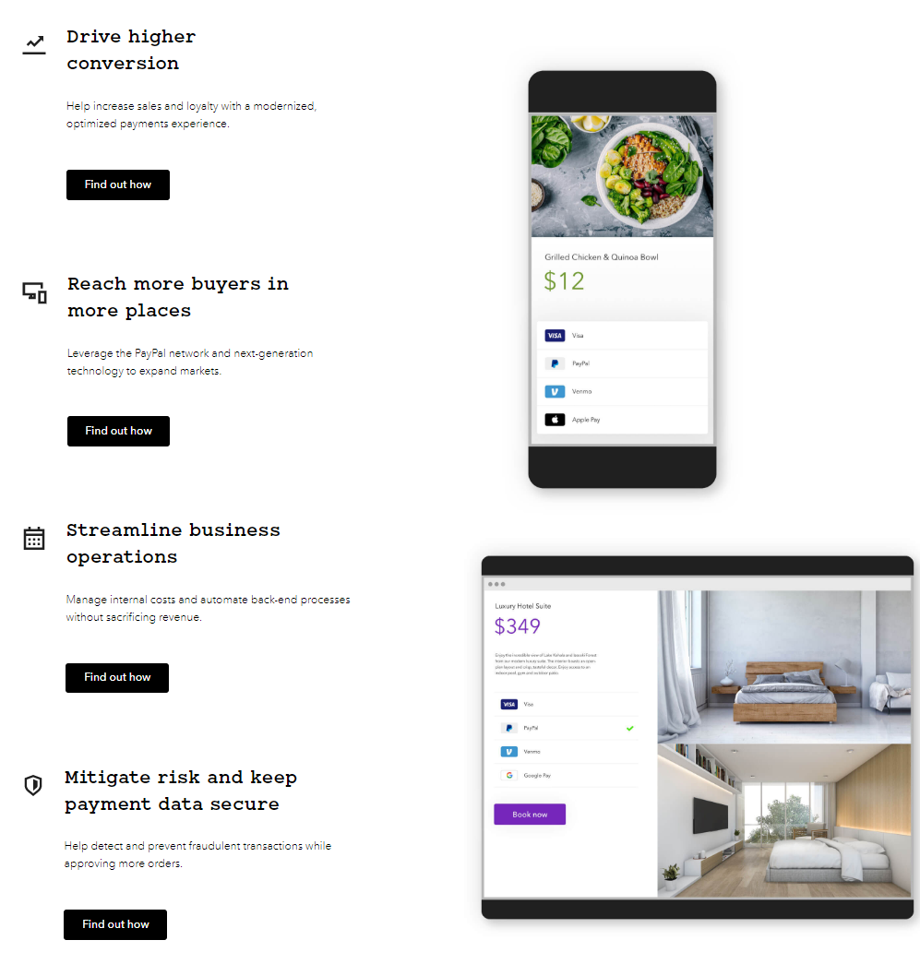
Reach more buyers in more&nbsp;places | เข้าถึงผู้ซื้อหลากหลายขึ้น&nbsp;ในหลากหลายช่องทาง
</h2> | </h2>
<p class="layout--mbm"> | <p class="layout--mbm">
Leverage the PayPal network and next-generation technology to expand markets. | ใช้ประโยชน์จากเครือข่ายของ PayPal และเทคโนโลยีอนาคตเพื่อการขยายตลาด
</p> | </p>
<h2 class="heading--section layout--mbs"> | <h2 class="heading--section layout--mbs">
Streamline business operations | ปรับปรุงระบบงานธุรกิจให้คล่องตัว
</h2> | </h2>
<p class="layout--mbm"> | <p class="layout--mbm">
Manage internal costs and automate back-end processes without sacrificing revenue. | จัดการต้นทุนภายในและพัฒนาระบบหลังร้านอัตโนมัติได้ โดยไม่ต้องเสียรายได้
</p> | </p>
<h2 class="heading--section layout--mbs"> | <h2 class="heading--section layout--mbs">
Mitigate risk and keep payment data secure | ลดความเสี่ยงและรักษาความปลอดภัยของข้อมูลการชำระเงิน
</h2> | </h2>
<p class="layout--mbm"> | <p class="layout--mbm">
Help detect and prevent fraudulent transactions while approving more orders. | ช่วยตรวจจับและป้องกันธุรกรรมฉ้อโกง เมื่ออนุมัติคำสั่งซื้อมากขึ้น
</p> | </p>

